Wykresy
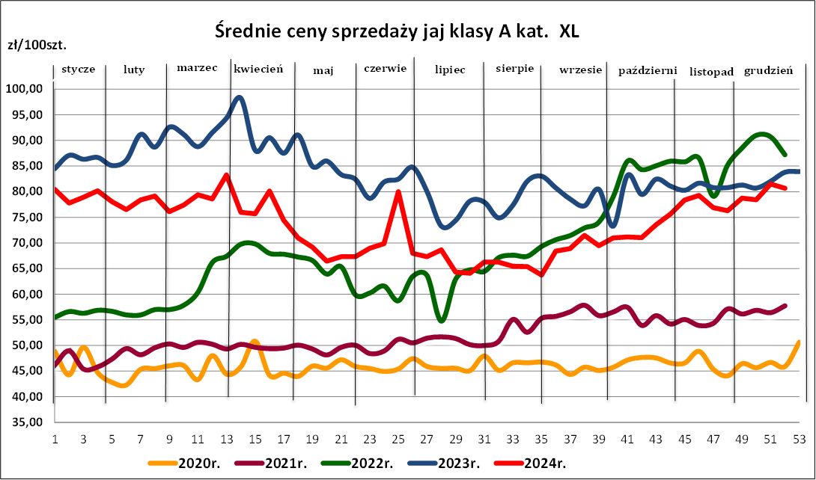
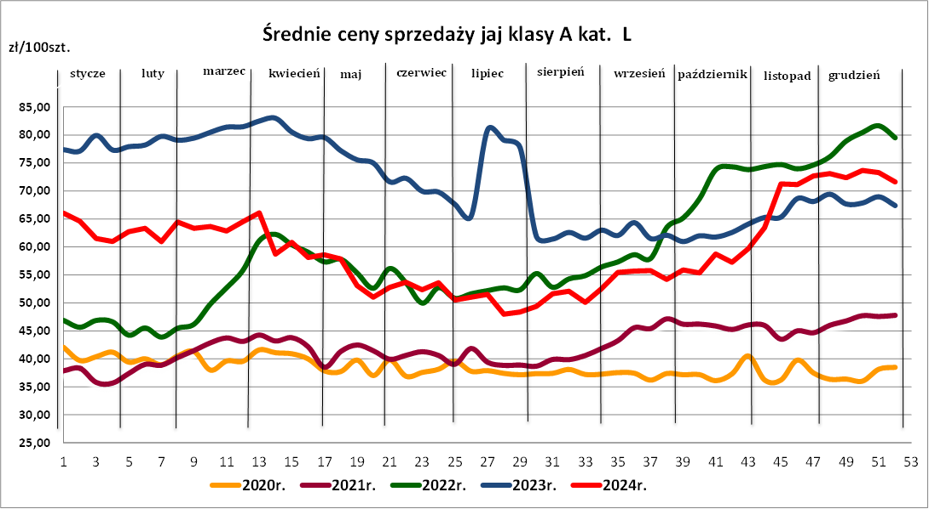

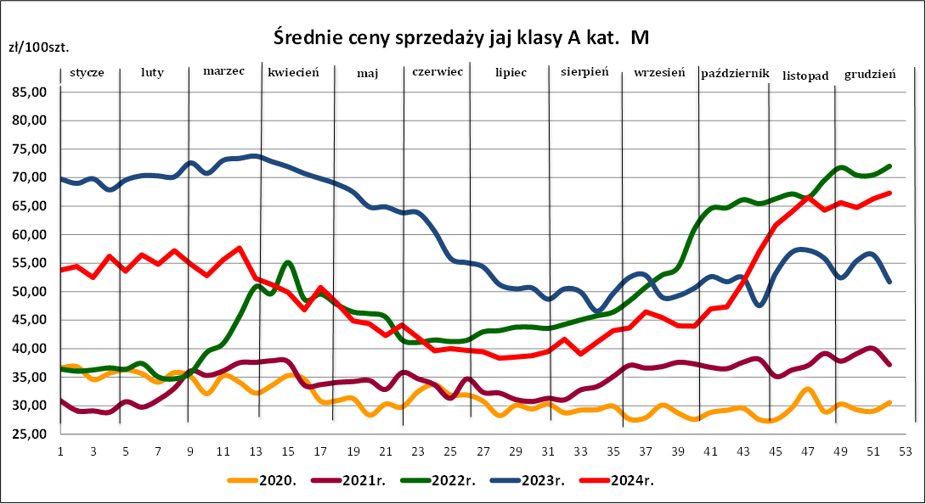
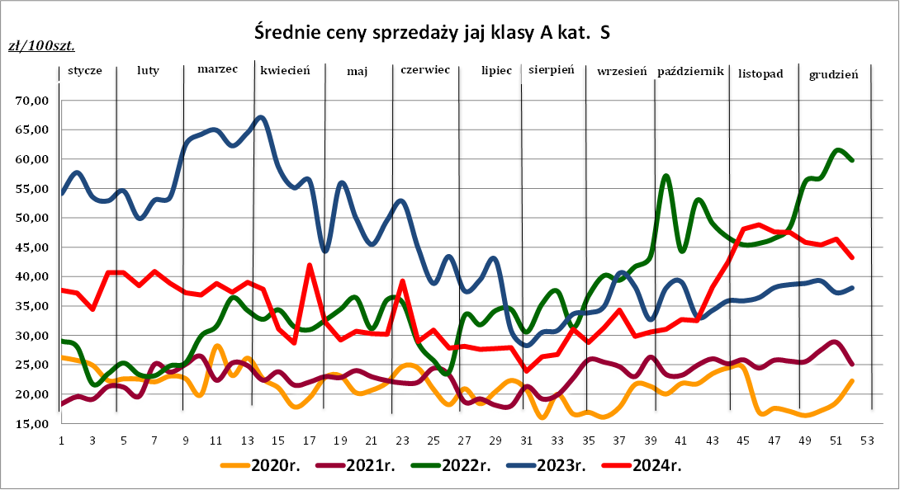

Wykresy_sieci handlowe
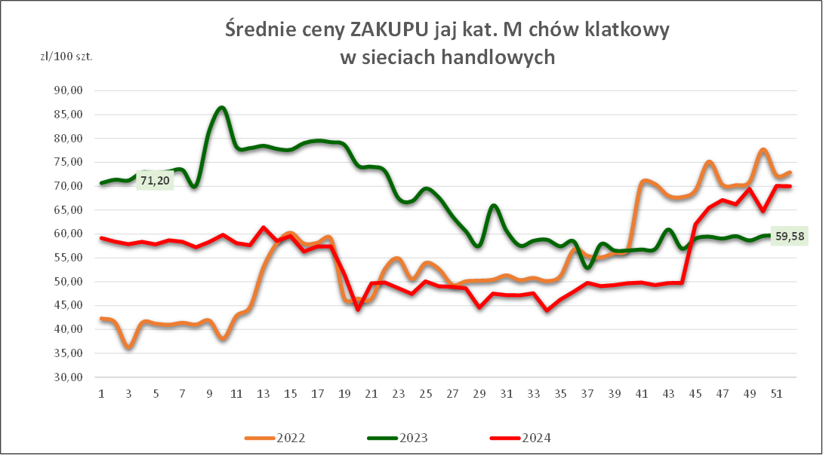
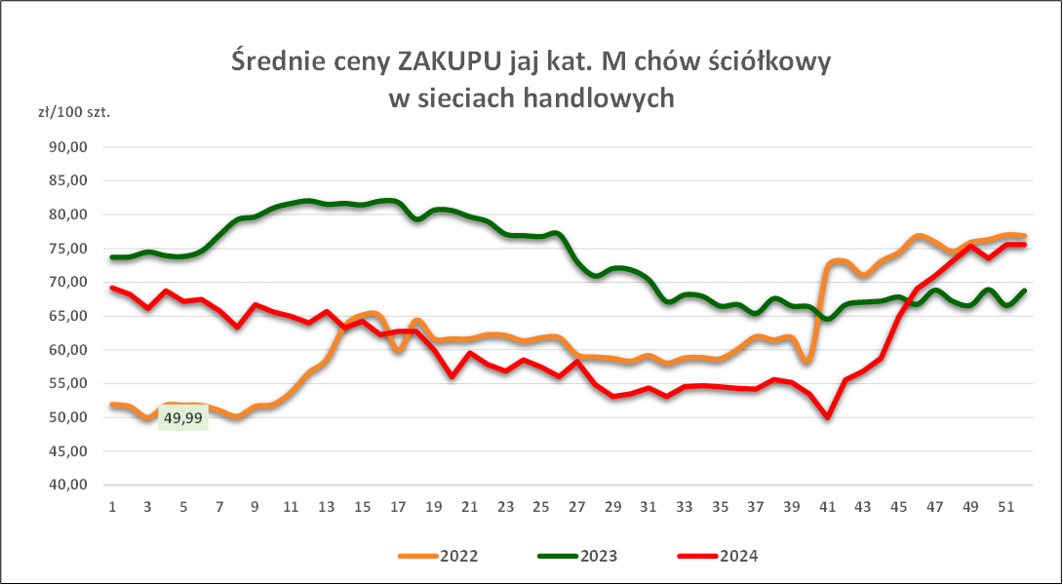

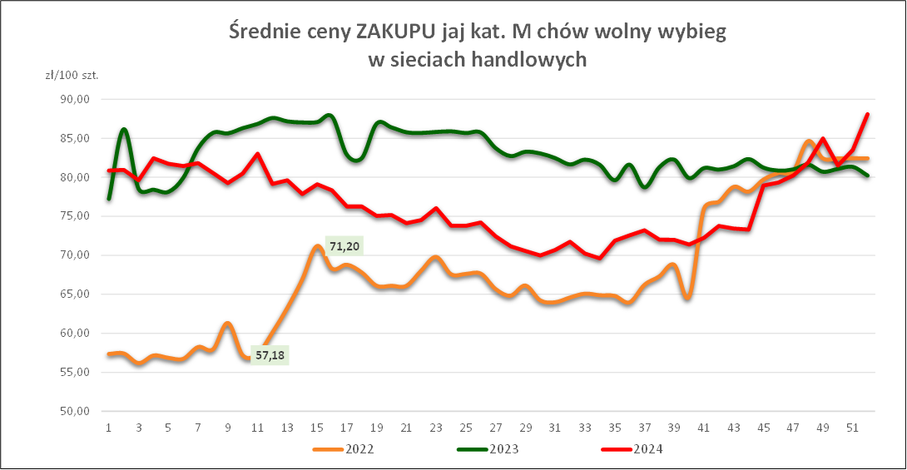
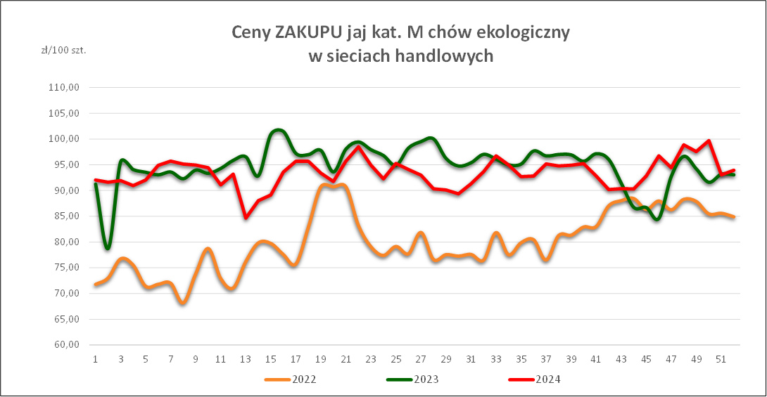

Śred_tyg_cen UE

EUROPEAN COMMISSION
Directorate-General for Agriculture and Rural Development |  |  |  |  |  |  |  |  |  |  |  |  |  |  |  |  |  |  |  |  |  |  |  |  |  |  |  | Week 8
E3. Animal Products
 |  |  |  |  |  |  |  |  |  |  |  |  | EGGS PRICE

 |  |  |  |  |  |  |  |  |  |  |  |  | DG-Agri-G3, Animal products
0407 00 5LM
Source: Commission Implementing Regulation (EU) 2017/1185 |  |  |  |  |  |  |  |  |  |  |  |  |  |  |  |  |  |  |  |  |  |  |  | EUR per 100 kg
 |  |  |  |  |  |  |  | GR
EGGS |  | BE | BG | CZ | DK (*) | DE (*) | EE | EL | ES | FR | HR | IE | IT | CY | LV | LT | HU | MT | NL (*) | AT (*) | PL | PT | RO | SI | SK | FI | SE (*) | EU (weighted avg.)
Week beginning | Week N° | EUR | EUR | EUR | EUR | EUR | EUR | EUR | EUR | EUR | EUR | EUR | EUR | EUR | EUR | EUR | EUR | EUR | EUR | EUR | EUR | EUR | EUR | EUR | EUR | EUR | EUR | EURO | Compare to previous week
...

Śred_rocz_cen_UE
Annual Market Prices for Eggs (L&M) in the E.U.
€/100 KG
 | 2018 | 2019 | 2020 | 2021 | 2022 | 2022/2021
Price evolution by MS(Last 5 years)
 | 2018 | 2019 | 2020 | 2021 | 2022
BE | 114.12660377 | 114.27461538 | 108.12365385 | 118.19307692 | 193.42956923
BG | 118.15277925 | 110.55391731 | 107.63469231 | 107.47608654 | 166.98782308
CZ | 108.27418302 | 103.352825 | 105.83698654 | 112.79310577 | 155.58116154
DK | 171.12516415 | 171.02823269 | 169.93566731 | 169.582725
DE | 138.23566038 | 123.20384615 | 116.97730769 | 113.75923077 | 178.84522308
EE | 125.18301887 | 142.07230769 | 137.07269231 | 131.97942308 | 186.12726923
IE | 148.18358491 | 141.51538462 | 150.07192308 | 144.16769231 | 170.99586154
EL | 144.34075472 | 142.23576923 | 138.44692308 | 141.61076923 | 188.63024615
ES | 100.68886792 | 90.650961538 | 91.682692308 | 95.378076923 | 149.92563846
FR | 137.93584906 | 128.095 | 120.50365385 | 125.29038462 | 200.49894615
HR | 152.19228491 | 138.99728654 | 136.58506731 | 140.63038077 | 202.65164615
IT | 180.8190566 | 167.28884615 | 184.55057692 | 177.73134615 | 233.09380769
CY | 165.16113208 | 160.20384615 | 160.18 | 160.21269231 | 171.69479231
LV | 115.0654717 | 111.62288462 | 118.08134615 | 120.68230769 | 162.95568462
LT | 104.41603774 | 106.50403846 | 111.1875 | 106.00403846 | 138.64431538
HU | 145.0536717 | 129.18861346 | 126.53135385 | 129.49011538 | 188.39246923
MT | 164.79981132 | 163.52769231 | 161.72557692 | 163.96846154 | 194.24936923
NL | 113.58490566 | 131.21153846 | 128.63461538 | 128.34615385 | 189.74935385
AT | 196.65358491 | 195.87192308 | 188.44730769 | 193.47865385 | 249.92276154
PL | 142.00529057 | 133.12637308 | 131.67473654 | 142.456925 | 192.5018
PT | 127.29509434 | 116.59538462 | 116.86076923 | 122.53288462 | 187.76617692
RO | 110.50599057 | 103.508175 | 98.885601923 | 106.49824423 | 142.25815385
SI | 140.62641509 | 138.17403846 | 140.15365385 | 150.71461538 | 168.96884615
SK | 116.1290566 | 110.70211538 | 114.31519231 | 120.11615385 | 163.39383077
FI | 151.35264151 | 159.74211538 | 156.50307692 | 149.49634615 | 185.39737692
SE | 185.53629434 | 181.76130385 | 163.72082115 | 191.27521538 | 207.17514615
EU | 135.77966257 | 129.16198139 | 128.31414263 | 130.54180934 | 186.91598462
BE | 114.13 | 114.27 | 108.12 | 118.19 | 193.43 | + 63.7%
BG | 118.15 | 110.55 | 107.63 | 107.48 | 166.99 | + 55.4%
CZ | 108.27 | 103.35 | 105.84 | 112.79 | 155.58 | + 37.9%
DK | 171.13 | 171.03 | 169.94 | 169.58
DE | 138.24 | 123.20 | 116.98 | 113.76 | 178.85 | + 57.2%
EE | 125.18 | 142.07 | 137.07 | 131.98 | 186.13 | + 41.0%
IE | 148.18 | 141.52 | 150.07 | 144.17 | 171.00 | + 18.6%
EL | 144.34 | 142.24 | 138.45 | 141.61 | 188.63 | + 33.2%
ES | 100.69 | 90.65 | 91.68 | 95.38 | 149.93 | + 57.2%
FR | 137.94 | 128.10 | 120.50 | 125.29 | 200.50 | + 60.0%
HR | 152.19 | 139.00 | 136.59 | 140.63 | 202.65 | + 44.1%
IT | 180.82 | 167.29 | 184.55 | 177.73 | 233.09 | + 31.1%
CY | 165.16 | 160.20 | 160.18 | 160.21 | 171.69 | + 7.2%
LV | 115.07 | 111.62 | 118.08 | 120.68 | 162.96 | + 35.0%
LT | 104.42 | 106.50 | 111.19 | 106.00 | 138.64 | + 30.8%
HU | 145.05 | 129.19 | 126.53 | 129.49 | 188.39 | + 45.5%
MT | 164.80 | 163.53 | 161.73 | 163.97 | 194.25 | + 18.5%
NL | 113.58 | 131.21 | 128.63 | 128.35 | 189.75 | + 47.8%
AT | 196.65 | 195.87 | 188.45 | 193.48 | 249.92 | + 29.2%
PL | 142.01 | 133.13 | 131.67 | 142.46 | 192.50 | + 35.1%
PT | 127.30 | 116.60 | 116.86 | 122.53 | 187.77 | + 53.2%
RO | 110.51 | 103.51 | 98.89 | 106.50 | 142.26 | + 33.6%
SI | 140.63 | 138.17 | 140.15 | 150.71 | 168.97 | + 12.1%
SK | 116.13 | 110.70 | 114.32 | 120.12 | 163.39 | + 36.0%
FI | 151.35 | 159.74 | 156.50 | 149.50 | 185.40 | + 24.0%
SE | 185.54 | 181.76 | 163.72 | 191.28 | 207.18 | + 8.3%
EU | 135.78 | 129.16 | 128.31 | 130.54 | 186.92 | + 43.2%

Miesięczne 2020-2024
Średnia, miesięczna cena sprzedaży jaj spożywczych w zakładach pakowania jaj - chów klatkowy [zł/100 szt.]

KAT. XL
 | styczeń | luty | marzec | kwiecień | maj | czerwiec | lipiec | sierpień | wrzesień | październik | listopad | grudzień
2024 | 79.03 | 77.64 | 79.64 | 77.32 | 67.59 | 73.55 | 66.47 | 64.70 | 69.57 | 72.58
2023 | 86.19 | 87.95 | 91.54 | 91.05 | 84.73 | 82.04 | 76.28 | 78.41 | 79.31 | 79.00 | 81.05 | 82.30
2022 | 56.38 | 56.41 | 61.15 | 69.18 | 65.68 | 60.78 | 63.79 | 67.14 | 72.27 | 83.52 | 84.56 | 88.54
2021 | 46.66 | 48.55 | 49.96 | 49.89 | 49.27 | 49.86 | 51.03 | 52.45 | 56.27 | 55.72 | 54.35 | 56.78
2020 | 45.49 | 44.64 | 44.65 | 46.74 | 46.11 | 45.73 | 45.88 | 46.24 | 45.34 | 46.86 | 45.89 | 46.61

KAT. L
 | styczeń | luty | marzec | kwiecień | maj | czerwiec | lipiec | sierpień | wrzesień | październik | listopad | grudzień
2024 | 62.88 | 63.01 | 64.23 | 59.09 | 52.69 | 51.77 | 49.95 | 52.41 | 55.39 | 58.84
2023 | 77.97 | 78.78 | 81.49 | 80.98 | 74.15 | 68.32 | 62.56 | 62.15 | 62.18 | 62.12 | 67.38 | 67.97
2022 | 46.46 | 44.80 | 53.52 | 60.06 | 55.43 | 51.68 | 53.40 | 55.11 | 61.08 | 72.61 | 74.79 | 78.92
2021 | 37.02 | 38.78 | 43.26 | 42.37 | 41.47 | 40.71 | 39.52 | 40.70 | 45.46 | 45.82 | 44.90 | 47.14
2020 | 40.54 | 40.32 | 39.57 | 39.57 | 38.22 | 38.37 | 37.42 | 37.56 | 37.02 | 37.78 | 37.48 | 36.91

KAT. M
 | styczeń | luty | marzec | kwiecień | maj | czerwiec | lipiec | sierpień | wrzesień | październik | listopad | grudzień
2024 | 53.94 | 55.80 | 53.42 | 48.86 | 43.68 | 40.21 | 38.80 | 40.98 | 44.77 | 49.76
2023 | 69.05 | 70.10 | 72.61 | 71.72 | 65.84 | 68.32 | 51.66 | 49.04 | 50.88 | 51.72 | 52.91 | 53.97
2022 | 36.33 | 35.96 | 42.82 | 50.92 | 46.38 | 41.40 | 34.07 | 45.01 | 51.41 | 64.06 | 66.98 | 71.80
2021 | 29.37 | 31.35 | 36.73 | 35.38 | 34.08 | 33.87 | 32.14 | 32.24 | 36.72 | 37.01 | 36.75 | 38.68
2020 | 35.91 | 35.17 | 33.47 | 32.65 | 29.88 | 32.41 | 29.61 | 29.30 | 28.11 | 29.14 | 30.68 | 29.31

KAT. S
 | styczeń | luty | marzec | kwiecień | maj | czerwiec | lipiec | sierpień | wrzesień | październik | listopad | grudzień
2024 | 37.40 | 38.77 | 38.27 | 32.43 | 30.03 | 30.06 | 26.83 | 28.60 | 30.84 | 35.12
2023 | 52.61 | 64.10 | 59.52 | 48.91 | 43.78 | 36.37 | 30.96 | 35.93 | 36.34 | 37.32 | 38.57
2022 | 24.20 | 23.87 | 30.66 | 32.40 | 33.03 | 28.37 | 34.07 | 34.41 | 40.95 | 53.66 | 46.67 | 56.19
Średnie miesięczne ceny sprzedaży JAJ KLASY L (wg MRiRW)
 | 1 | 1 | 1
Średnie ceny skupu jaj
41.40 | 1 | 1 | 1
40.38
48.17
55.49
50.91
46.54
48.47
50.06
56.25
58.86
70.89
75.36
Średnie miesięczne ceny sprzedaży JAJ KLASY M (wg MRiRW)
 | 1 | 1 | 1
Średnie miesięczne ceny sprzedaży JAJ KLASY S (wg MRiRW)
35.91 | 1 | 1 | 1
35.17
33.47
32.65
29.88
32.41
29.61
29.30
28.11
29.14
30.68
29.31
2021 | 19.38 | 22.04 | 24.21 | 22.11 | 23.14 | 22.69 | 18.97 | 20.61 | 24.99 | 24.21 | 25.26 | 26.33
2020 | 24.52 | 22.61 | 26.24 | 20.71 | 20.63 | 20.09 | 20.01 | 16.87 | 18.69 | 21.00 | 17.60 | 17.64

Średnie miesięczne ceny sprzedaży JAJ KLASY L (wg MRiRW)
styczeń | 1 | 1 | 1
luty
marzec
kwiecień
maj
czerwiec
lipiec
sierpień
wrzesień
październik
listopad
grudzień
Średnie ceny skupu jaj
styczeń | 1 | 1 | 1
luty
marzec
kwiecień
maj
czerwiec
lipiec
sierpień
wrzesień
październik
listopad
grudzień
Średnie miesięczne ceny sprzedaży JAJ KLASY M (wg MRiRW)
styczeń | 1 | 1 | 1
luty
marzec
kwiecień
maj
czerwiec
lipiec
sierpień
wrzesień
październik
listopad
grudzień
Średnie miesięczne ceny sprzedaży JAJ KLASY S (wg MRiRW)
styczeń | 1 | 1 | 1
luty
marzec
kwiecień
maj
czerwiec
lipiec
sierpień
wrzesień
październik
listopad
grudzień
Średnia kategorii L i M zł/100szt.
 | styczeń | luty | marzec | kwiecień | maj | czerwiec | lipiec | sierpień | wrzesień | październik | listopad | grudzień
2024 | 58.41 | 59.41 | 58.83 | 53.98 | 48.19 | 45.99 | 44.38 | 46.69 | 55.08 | 54.30
2023 | 72.36 | 72.53 | 74.53 | 73.76 | 70.00 | 63.12 | 57.11 | 55.60 | 56.53 | 56.92 | 60.15 | 60.97
2022 | 41.40 | 40.38 | 48.17 | 55.49 | 50.91 | 46.54 | 48.47 | 50.06 | 56.25 | 58.86 | 70.89 | 75.36
2021 | 33.20 | 35.07 | 40.00 | 38.88 | 37.78 | 35.87 | 35.83 | 36.47 | 45.46 | 42.48 | 40.83 | 42.91
2020 | 37.58 | 37.04 | 34.94 | 34.77 | 31.70 | 34.68 | 37.42 | 31.48 | 36.72 | 31.89 | 31.70 | 31.29

Średnie miesięczne ceny sprzedaży jaj
24.52 | 1 | 1 | 1
22.61
26.24
20.71
20.63
20.09
20.01
16.87
18.69
21.00
17.60
17.64
Średnia miesięczna cena skupu jaj w zakładach przetwórczych [zł/tonę]
 | styczeń | luty | marzec | kwiecień | maj | czerwiec | lipiec | sierpień | wrzesień | październik | listopad | grudzień
2024 | 6200 | 6271 | 6155 | 5958 | 5459 | 5162 | 5010 | 5150 | 5711 | 6519
2023 | 9120 | 9909 | 10535 | 9714 | 8523 | 7245 | 5351 | 5016 | 5782 | 5829 | 6396 | 6381
2022 | 4164 | 4251 | 6551 | 7152 | 6144 | 5536 | 5257 | 6149 | 7440 | 9197 | 9091 | 9404
2021 | 3035 | 3655 | 4034 | 3669 | 3369 | 3380 | 3088 | 3182 | 3973 | 4003 | 4249 | 4276
2020 | 3536 | 3955 | 3890 | 3430 | 3358 | 3256 | 3123 | 3000 | 3109 | 3034 | 3070 | 2925
Średnie miesięczne ceny sprzedaży jaj
styczeń | 1 | 1 | 1
luty
marzec
kwiecień
maj
czerwiec
lipiec
sierpień
wrzesień
październik
listopad
grudzień

Struktura sprzedaży_2020-2023
Udział poszczególnych systemów chowu jaj w sprzedaży jaj ogółem (%) w latach 2020 – 2023.

Tabela zawiera dane o udziale % poszczególnych systemów chowu w całej sprzedaży jaj z zakładów pakowania - liczony wg liczby sztuk jaj
System chowu | 2020r. | 2021r. | 2022r. | 2023r.
klatkowy | 77% | 60% | 45% | 41%
ściółkowy | 12% | 25% | 36% | 37%
wolny wybieg | 9% | 13% | 17% | 19%
ekologiczny | 2% | 2% | 2% | 3%

